Ä1, 1-5
Riigihange "Saue valla piirkonna bussiliinide teenindamine" registrinumber 171697
Saue piirkonna bussiliinide avaliku teenindamise leping kehtivusega kuni 31.08.2019

MTÜ Harjumaa Ühistranspordikeskus |  |  |  | aktsiaselts SAMAT
reg 80213342 |  |  |  | reg 10282637
Roosikrantsi 12 |  |  |  | Tehnika 5 Saku
10119 Tallinn |  |  |  | 75501 Harjumaa

Maakonna bussiliin |  |  |  |  | Nr.Ä1
Ääsmäe - Jõgisoo - Valingu - Keila - Tuula - Orava - Ääsmäe
Sõiduplaan kehtib |  | 11.06 ja 12.06.2018
Liini teenindab |  | Samat AS
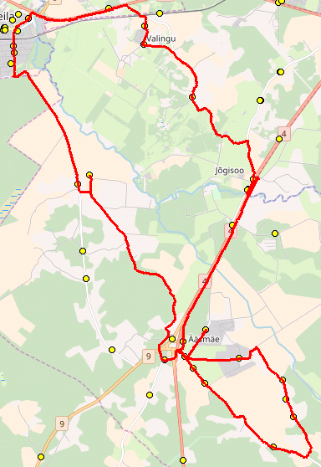
 |  |  |  |  |  | 2018-06-11 | 2018-06-12
Nr. | Peatus | Kaugus liini algusest | Peatuste vaheline kaugus | Peatuse kood | Sõiduaeg järgmise peatuseni | Reis | Reis
 |  |  |  |  |  | 01 | 01
 |  |  |  |  |  | Ä1-01 | Ä1-01
1 | Ääsmäe kool |  | 0.864 | 23382-1 | 0:01:00 | 10:50:33 | 7:20:33
2 | Harutee | 0.864 | 0.427 | 23308-1 | 0:01:00 | 10:51:42 | 7:21:42
3 | Harutee | 1.291 | 3.157 | 23365-1 | 0:03:00 | 10:52:30 | 7:22:27
4 | Jõgisoo | 4.448 | 1.783 | 23311-1 | 0:02:00 | 10:55:57 | 7:25:39
5 | Forelli | 6.231 | 3.194 | 47343-1 | 0:05:00 | 10:58:04 | 7:27:16
6 | Aila | 9.425 | 2.026 | 23384-1 | 0:03:00 | 11:02:55 | 7:32:07
7 | Ööbiku | 11.451 | 0.525 | 47328-1 | 0:01:00 | 11:06:16 | 7:35:28
8 | Suurekivi | 11.976 | 1.195 | 47326-1 | 0:02:00 | 11:06:57 | 7:36:09
9 | Korvi | 13.171 | 2.112 | 21507-1 | 0:03:00 | 11:09:22 | 7:38:34
10 | Luha | 15.283 | 0.743 | 21847-1 | 0:02:00 | 11:11:59 | 7:41:11
11 | Jõe | 16.026 | 4.011 | 21837-1 | 0:07:00 | 11:13:50 | 7:43:02
12 | Tuula | 20.037 | 0.813 | 23328-1 | 0:01:00 | 11:21:03 | 7:50:15
13 | Tuula külakeskus | 20.850 | 5.482 | 47348-1 | 0:07:00 | 11:21:57 | 7:51:12
14 | Harutee | 26.332 | 1.045 | 47345-1 | 0:03:00 | 11:29:13 | 7:58:00
15 | Saksa | 27.376 | 0.459 | 47310-1 | 0:01:00 | 11:32:35 | 8:01:47
16 | Reedi | 27.835 | 2.327 | 23348-1 | 0:04:00 | 11:33:25 | 8:02:37
17 | Külakõrtsu | 30.162 | 0.777 | 47305-1 | 0:02:00 | 11:37:38 | 8:06:50
18 | Tagametsa | 30.939 | 1.109 | 5514 | 0:01:00 | 11:39:03 | 8:08:15
19 | Taga-Orava | 32.048 | 0.463 | 47309-1 | 0:00:00 | 11:40:13 | 8:09:25
20 | Orava | 32.511 | 0.464 | 47320-1 | 0:01:00 | 11:40:42 | 8:09:54
21 | Kiviveski tee | 32.975 | 1.612 | 47339-1 | 0:02:00 | 11:41:11 | 8:10:23
22 | Karjavahe tee | 34.587 | 1.612 | 47337-1 |  | 11:42:50 | 8:12:02
23 | Ääsmäe kool |  |  | 23382-1 |  | 11:43:00 | 8:13:00
 |  |  |  |  | Töötamise päevad | 1-5 | 1-5
 |  |  |  |  | Veootsa pikkus (km) | 36.5 | 36.7
 |  |  |  |  | Sõiduaeg (h.,min.) | 0:54:36 | 0:55:48
 |  |  |  | Reisi kiirus (km/h) |  | 40.1 | 39.5

Märkused
Liini teenindamine toimub ainult koolipäevadel 1-5
teenuse osutamine väikebussiga
Sõitjate sisenemine ja väljumine toimub kõikides liiklusmärgiga 541a tähistatud bussipeatustes ja Saue Vallavalitsuse, Ühistranspordikeskuse ning Vedaja vahel kokku lepitud peatumiskohtades

AS SAMAT

Ä2, 1-5
Riigihange "Saue valla piirkonna bussiliinide teenindamine" registrinumber 171697
Saue piirkonna bussiliinide avaliku teenindamise leping kehtivusega kuni 31.08.2019

MTÜ Harjumaa Ühistranspordikeskus |  |  |  | aktsiaselts SAMAT
reg 80213342 |  |  |  | reg 10282637
Roosikrantsi 12 |  |  |  | Tehnika 5 Saku
10119 Tallinn |  |  |  | 75501 Harjumaa

Maakonna bussiliin |  |  |  |  | Nr.Ä2
Jõe AÜ - Maidla - Ääsmäae PK - Jõgisoo - Voore - Ääsmäe Põhikool

Sõiduplaan kehtib |  | 11.06 ja 12.06.2018
Liini teenindab |  | Samat AS
 |  |  |  |  |  | 2018-06-11 | 2018-06-12
Nr. | Peatus | Kaugus liini algusest | Peatuste vaheline kaugus | Peatuse kood | Sõiduaeg järgmise peatuseni | Reis | Reis
 |  |  |  |  |  | 01 | 01
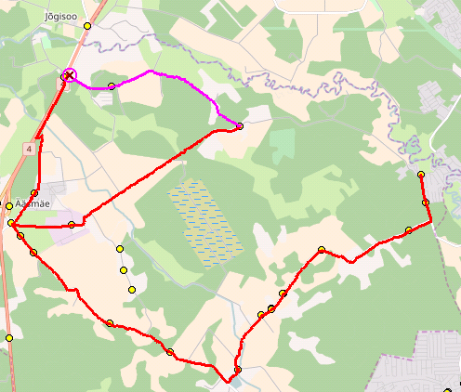
 |  |  |  |  |  | Ä2-01 | Ä2-01
1 | Trelli tee | 0.020 | 0.627 | 47312-1 | 0:02:00 | 10:55:33 | 7:25:33
2 | Männi Saue | 0.647 | 0.374 | 47314-1 | 0:01:00 | 10:56:40 | 7:26:40
3 | Maidla-Trelli teerist | 1.021 | 0.514 | 5939 | 0:01:00 | 10:57:21 | 7:27:21
4 | Urumarja tee | 1.535 | 2.089 | 47315-1 | 0:05:00 | 10:58:08 | 7:28:08
5 | Ojari | 3.624 | 0.578 | 47306-1 | 0:03:00 | 11:01:25 | 7:31:25
6 | Atto | 4.202 | 0.669 | 5518 | 0:01:00 | 11:02:21 | 7:32:21
7 | Kullaliiva | 4.871 | 0.400 | 23338-1 | 0:01:00 | 11:03:53 | 7:33:53
8 | Maidla külakeskus | 5.271 | 0.257 | 23350-1 | 0:00:00 | 11:04:38 | 7:34:38
9 | Otsa tee | 5.528 | 1.342 | 47317-1 | 0:03:00 | 11:05:08 | 7:35:08
10 | Maidla mõis | 6.870 | 1.834 | 23398-1 | 0:02:00 | 11:07:40 | 7:37:40
11 | Kuristo | 8.704 | 1.456 | 23325-1 | 0:01:00 | 11:09:25 | 7:39:25
12 | Külakõrtsu | 10.160 | 2.773 | 47304-1 | 0:03:00 | 11:10:52 | 7:40:52
13 | Saksa | 12.933 | 1.146 | 47318-1 | 0:04:00 | 11:13:45 | 7:43:45
14 | Ääsmäe kool | 14.079 | 2.936 | 23382-1 | 0:06:00 | 11:17:09 | 7:47:09
15 | Jõgisoo | 17.015 | 0.980 | 6604 | 0:01:00 | 11:23:09 | 7:53:09
16 | Karu tee | 17.995 | 3.222 | 47303-1 | 0:06:00 | 11:24:53 | 7:54:53
17 | Koppelmaa
18 | Voore mõis | 21.217 | 4.292 | 47301-1 | 0:07:00 | 11:30:33 | 8:00:33
19 | Karjavahe tee | 25.509 | 4.292 | 47337-1 |  | 11:37:44 | 8:07:44
20 | Ääsmäe kool | 27.6 | 3.222 | 47301-1 |  | 11:42:03 | 8:12:03
 |  |  |  |  | Töötamise päevad | 1-5 | 1-5
 |  |  |  |  | Veootsa pikkus (km) | 27.6 | 27.6
 |  |  |  |  | Sõiduaeg (h.,min.) | 0:46:30 | 0:46:30
 |  |  |  | Reisi kiirus (km/h) |  | 35.6 | 35.6
 | Märkused
 | Liini teenindamine toimub ainult koolipäevadel 1-5
 | teenuse osutamine väikebussiga
 | Sõitjate sisenemine ja väljumine toimub kõikides liiklusmärgiga 541a tähistatud bussipeatustes ja Saue Vallavalitsuse, Ühistranspordikeskuse ning Vedaja vahel kokku lepitud peatumiskohtades

 | AS SAMAT

Ä3, 1-5
Riigihange "Saue valla piirkonna bussiliinide teenindamine" registrinumber 171697
Saue piirkonna bussiliinide avaliku teenindamise leping kehtivusega kuni 31.08.2019

MTÜ Harjumaa Ühistranspordikeskus |  |  |  |  | aktsiaselts SAMAT
reg 80213342 |  |  |  |  | reg 10282637
Roosikrantsi 12 |  |  |  |  | Tehnika 5 Saku
10119 Tallinn |  |  |  |  | 75501 Harjumaa

Maakonna bussiliin |  |  |  |  |  | Nr.Ä3
Ääsmäe - Tuula külakeskus - Keila - Valingu - Jõgisoo - Ääsmäe

Sõiduplaan kehtib |  | 11.06 ja 12.06.2018
Liini teenindab |  | Samat AS
 |  |  |  |  |  | 2018-06-11 | 2018-06-12
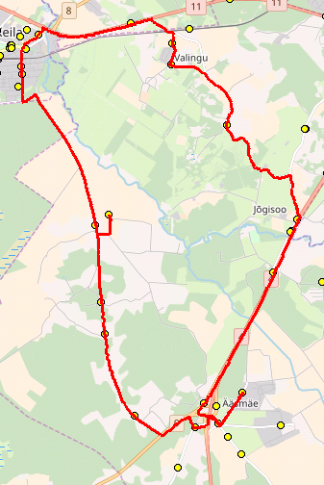
Nr. | Peatus | Kaugus liini algusest | Peatuste vaheline kaugus | Peatuse kood | Sõiduaeg järgmise peatuseni | Reis | Reis
 |  |  |  |  |  | 01 | 03
 |  |  |  |  |  | Ä3-01 | Ä3-02
1 | Ääsmäe kool |  | 0.864 | 23382-1 | 0:01:00 | 16:00:33 | 11:15:33
2 | Harutee | 0.864 | 0.704 | 23308-1 | 0:01:00 | 16:01:42 | 11:16:42
3 | Harutee | 1.568 | 1.731 | 47346-1 | 0:02:00 | 16:02:47 | 11:17:47
4 | Pällu | 3.299 | 1.745 | 23321-1 | 0:02:00 | 16:04:38 | 11:19:38
5 | Koolitare | 5.044 | 0.660 | 23346-1 | 0:01:00 | 16:06:27 | 11:21:27
6 | Karjatse | 5.704 | 2.078 | 23344-1 | 0:02:00 | 16:07:09 | 11:22:09
7 | Tuula külakeskus | 7.782 | 0.864 | 47348-1 | 0:02:00 | 16:09:27 | 11:24:27
8 | Tuula | 8.646 | 3.820 | 23327-1 | 0:07:00 | 16:11:27 | 11:26:27
9 | Ülesõidu | 12.466 | 0.970 | 21825-1 | 0:02:00 | 16:18:18 | 11:33:18
10 | Luha | 13.436 | 2.383 | 21846-1 | 0:04:00 | 16:20:10 | 11:35:10
11 | Korvi | 15.819 | 0.884 | 21508-1 | 0:03:00 | 16:24:12 | 11:39:12
12 | Suurekivi | 16.703 | 0.530 | 47327-1 | 0:01:00 | 16:27:21 | 11:42:21
13 | Ööbiku | 17.233 | 2.058 | 47329-1 | 0:03:00 | 16:28:03 | 11:43:03
14 | Aila | 19.291 | 2.964 | 23385-1 | 0:05:00 | 16:31:36 | 11:46:36
15 | Uku tee | 22.255 | 1.194 | 23341-1 | 0:03:00 | 16:36:09 | 11:51:09
16 | Jõgisoo | 23.449 | 3.031 | 23312-1 | 0:03:00 | 16:39:09 | 11:54:09
17 | Harutee | 26.480 | 3.031 | 23359-1 |  | 16:42:20 | 11:57:20
18 | Harutee | 25.773 | 3.031 | 23359-1 |  | 16:45:00 | 12:00:00
 |  |  |  |  | Töötamise päevad | 1-5 | 1-5
 |  |  |  |  | Veootsa pikkus (km) | 28.1 | 28.1
 |  |  |  |  | Sõiduaeg (h.,min.) | 0:48:06 | 0:48:18
 |  |  |  | Reisi kiirus (km/h) |  | 35.1 | 34.9

 | Märkused
 | Liini teenindamine toimub ainult koolipäevadel 1-5
 | Sõitjate sisenemine ja väljumine toimub kõikides liiklusmärgiga 541a tähistatud bussipeatustes ja Saue Vallavalitsuse, Ühistranspordikeskuse ning Vedaja vahel kokku lepitud peatumiskohtades
 | AS SAMAT

Ä4, 1-5
Riigihange "Saue valla piirkonna bussiliinide teenindamine" registrinumber 171697
Saue piirkonna bussiliinide avaliku teenindamise leping kehtivusega kuni 31.08.2019

MTÜ Harjumaa Ühistranspordikeskus |  |  |  |  | aktsiaselts SAMAT
reg 80213342 |  |  |  |  | reg 10282637
Roosikrantsi 12 |  |  |  |  | Tehnika 5 Saku
10119 Tallinn |  |  |  |  | 75501 Harjumaa

Maakonna bussiliin |  |  |  |  | Nr.Ä4
Ääsmäe - Maidla

Sõiduplaan kehtib |  | 11.06 ja 12.06.2018
Liini teenindab |  | Samat AS

Ääsmäe - Maidla- Voore - Jõgisoo - Ääsmäe |  |  |  |  |  | 2018-06-11 | 2018-06-12
Nr. | Peatus | Kaugus liini algusest | Peatuste vaheline kaugus | Peatuse kood | Sõiduaeg järgmise peatuseni | Reis | Reis
 |  |  |  |  |  | 01 | 01
 |  |  |  |  |  | Ä4-01 | Ä4-01
1 | Ääsmäe kool |  | 1.128 | 23382-1 | 0:02:00 | 16:00:33 | 11:15:33
2 | Saksa | 1.128 | 0.459 | 47310-1 | 0:01:00 | 16:02:11 | 11:17:11
3 | Reedi | 1.587 | 2.327 | 23348-1 | 0:04:00 | 16:03:01 | 11:18:01
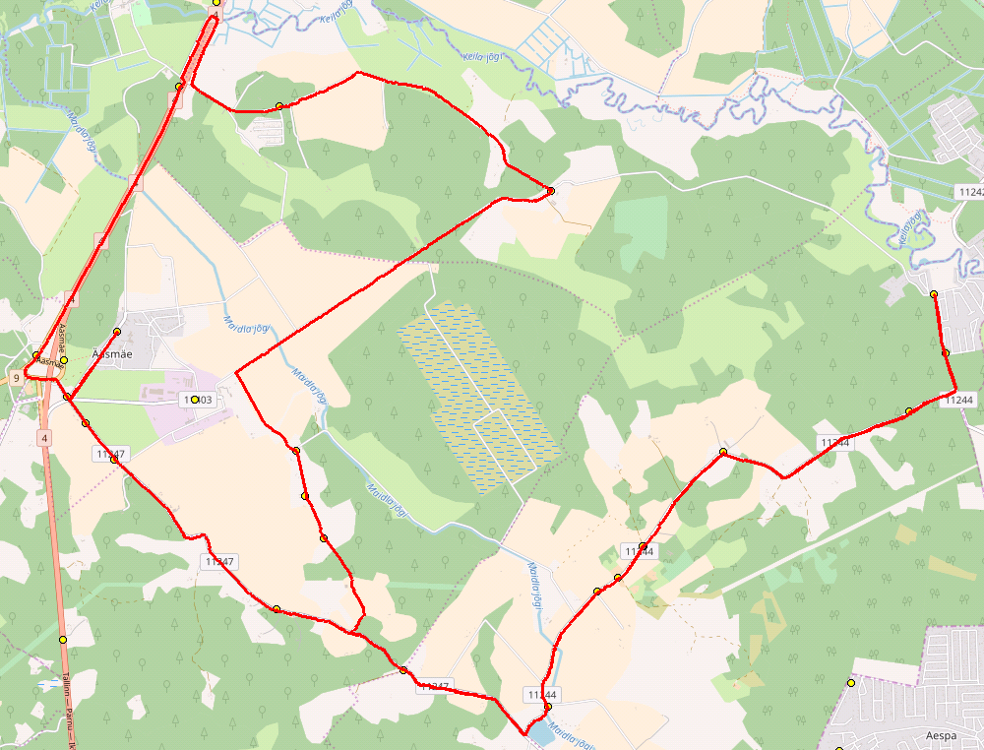
4 | Külakõrtsu | 3.914 | 0.777 | 47305-1 | 0:01:00 | 16:07:14 | 11:22:14
5 | Tagametsa | 4.691 | 0.671 | 5514 | 0:01:00 | 16:08:39 | 11:23:39
6 | Kuristo | 5.362 | 1.839 | 23326-1 | 0:04:00 | 16:09:45 | 11:24:45
7 | Maidla mõis | 7.201 | 1.358 | 23398-1 | 0:03:00 | 16:13:34 | 11:28:34
8 | Otsa tee | 8.559 | 0.230 | 47311-1 | 0:00:00 | 16:16:20 | 11:31:20
9 | Maidla külakeskus | 8.789 | 0.420 | 23351-1 | 0:01:00 | 16:16:47 | 11:31:47
10 | Kullaliiva | 9.209 | 1.246 | 23349-1 | 0:02:00 | 16:17:38 | 11:32:38
11 | Ojari | 10.455 | 2.093 | 47307-1 | 0:03:00 | 16:19:19 | 11:34:19
12 | Urumarja tee | 12.548 | 0.506 | 23307-1 | 0:01:00 | 16:22:16 | 11:37:16
13 | Maidla-Trelli teerist | 13.054 | 0.377 | 5939 | 0:00:00 | 16:23:03 | 11:38:03
14 | Männi Saue | 13.431 | 0.606 | 47313-1 | 0:01:00 | 16:23:47 | 11:38:47
15 | Trelli tee | 14.037 | 0.612 | 47312-1 | 0:02:00 | 16:24:57 | 11:39:57
16 | Männi Saue | 14.649 | 0.888 | 47314-1 | 0:01:00 | 16:26:04 | 11:41:04
17 | Urumarja tee | 15.537 | 2.089 | 47315-1 | 0:03:00 | 16:27:32 | 11:42:32
18 | Ojari | 17.626 | 1.247 | 47306-1 | 0:03:00 | 16:30:49 | 11:45:49
19 | Kullaliiva | 18.873 | 0.400 | 23338-1 | 0:01:00 | 16:33:17 | 11:48:17
20 | Maidla külakeskus | 19.273 | 0.257 | 23350-1 | 0:00:00 | 16:34:02 | 11:49:02
21 | Otsa tee | 19.530 | 3.176 | 47317-1 | 0:04:00 | 16:34:32 | 11:49:32
22 | Maidla mõis | 20.945 | 1.834 | 23398-1 | 0:03:00 | 16:36:00 | 11:51:00
23 | Kuristo | 22.779 | 0.673 | 23325-1 | 0:03:00 | 16:38:49 | 11:53:49
24 | Tagametsa | 23.452 | 1.109 | 5514 | 0:01:00 | 16:39:49 | 11:54:49
25 | Taga-Orava | 24.488 | 0.463 | 47309-1 | 0:01:00 | 16:40:37 | 11:55:37
26 | Orava | 24.951 | 0.464 | 47320-1 | 0:00:00 | 16:41:06 | 11:56:06
27 | Kiviveski tee | 25.415 | 4.713 | 47339-1 | 0:08:00 | 16:41:35 | 11:56:35
28 | Voore mõis | 30.128 | 4.292 | 47301-1 | 0:05:00 | 16:49:15 | 12:04:15
29 | Karu tee | 33.353 | 2.557 | 47302-1 | 0:04:00 | 16:54:56 | 12:09:56
29 | Jõgisoo | 35.910 | 3.031 | 23312-1 | 0:03:00 | 16:58:45 | 12:13:45
30 | Harutee | 38.941 |  | 23359-1 |  | 17:01:50 | 12:16:50
30 | Ääsmäe kool | 29.224 |  | 23382-1 |  | 17:04:26 | 12:19:26
 |  |  |  |  | Töötamise päevad | 1-5 | 1-5
 |  |  |  |  | Veootsa pikkus (km) | 40.6 | 40.6
 |  |  |  |  | Sõiduaeg (h.,min.) | 1:06:48 | 1:06:48
 |  |  |  | Reisi kiirus (km/h) |  | 36.5 | 36.5

 | Märkused
 | Liini teenindamine toimub ainult koolipäevadel 1-5
 | Sõitjate sisenemine ja väljumine toimub kõikides liiklusmärgiga 541a tähistatud bussipeatustes ja Saue Vallavalitsuse, Ühistranspordikeskuse ning Vedaja vahel kokku lepitud peatumiskohtades

 | AS SAMAT

